CTRL ERROS
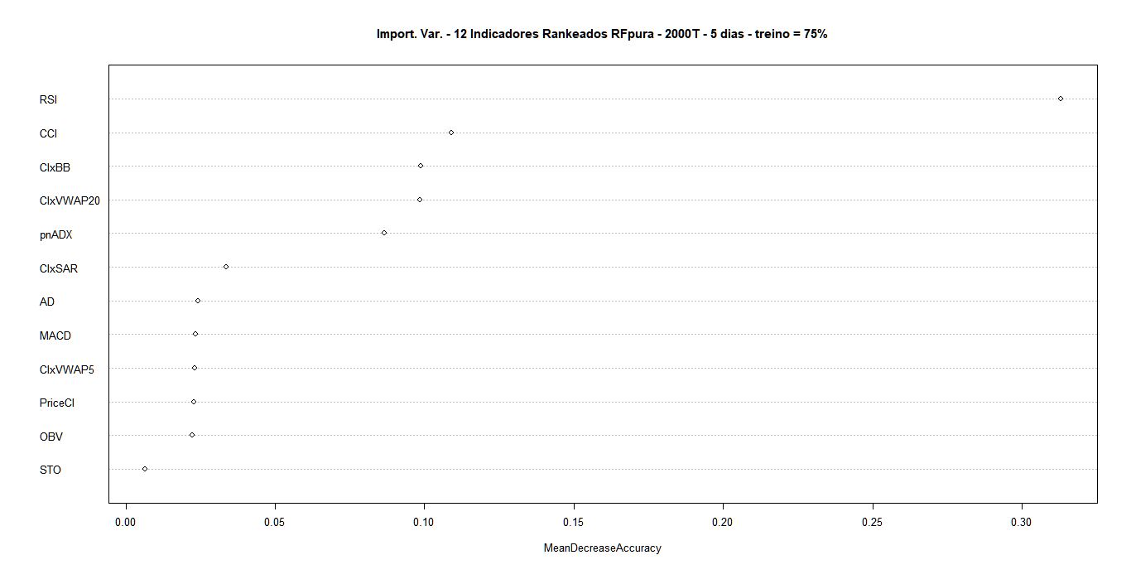
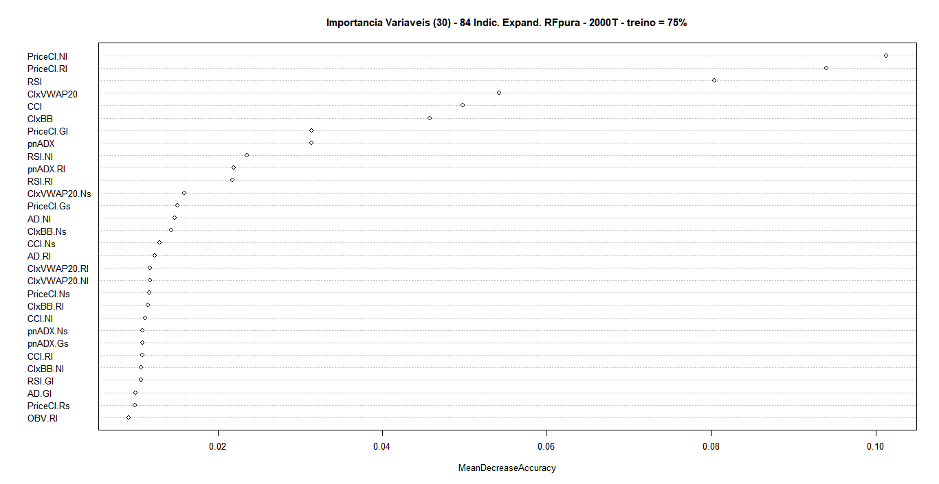
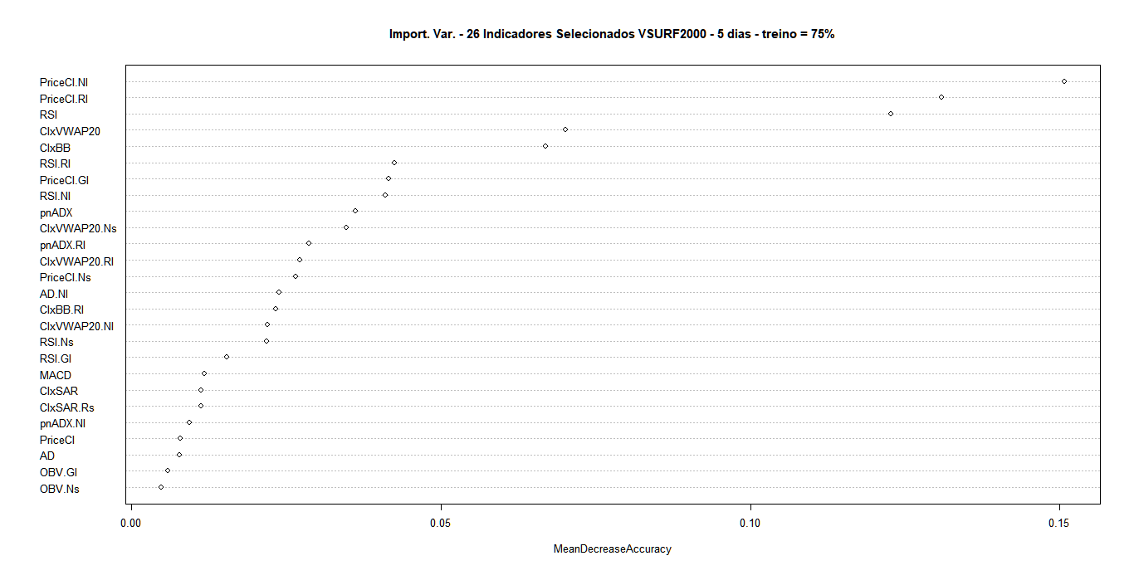
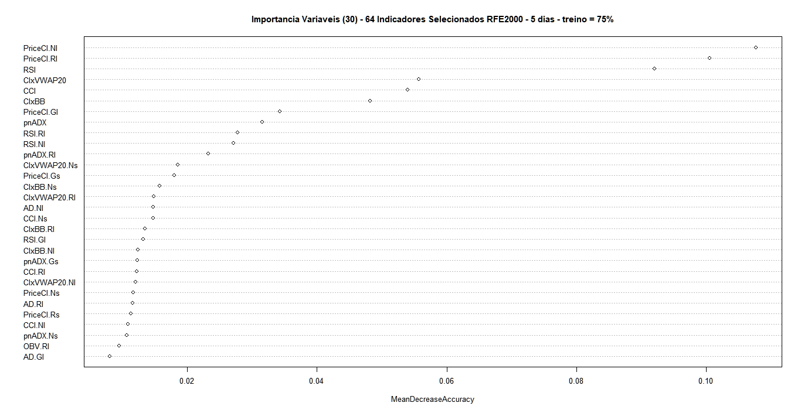
 | início modelag | 1998-07-29 | INDICADORES TRADICIONAIS RANKEADOS = 12 vars.
 | término modelag | 2021-06-11 | TAXAS DE ERRO - ROTULAGEM GERAL (CENÁRIO 2) - treino = 75%
 | JANELA H | DIAS | OOB | classe -1 | classe 0 | classe 1 | TESTE
1 | 6 | 5 | 14.49% | 10.14% | 28.27% | 8.57% | 22.79%

 | início modelag | 1998-10-07 | INDICADORES EXPANDIDOS RANKEADOS = 84 vars.
 | término modelag | 2021-06-11 | TAXAS DE ERRO - ROTULAGEM GERAL (CENÁRIO 2) - treino = 75%
 | JANELA H | DIAS | OOB | classe -1 | classe 0 | classe 1 | TESTE
2 | 6 | 5 | 11.40% | 7.58% | 22.29% | 7.01% | 17.77%

 | início modelag | 1998-10-07 | INDICADORES EXPANDIDOS SELECIONADOS (VSURF2000) = 26 vars.
 | término modelag | 2021-06-11 | TAXAS DE ERRO - ROTULAGEM GERAL (CENÁRIO 2) - treino = 75%
 | JANELA H | DIAS | OOB | classe -1 | classe 0 | classe 1 | TESTE
3 | 6 | 5 | 10.60% | 6.29% | 21.86% | 6.28% | 19.13%

 | início modelag | 1998-10-07 | INDICADORES EXPANDIDOS SELECIONADOS (RFE2000) = 64 vars.
 | término modelag | 2021-06-11 | TAXAS DE ERRO - ROTULAGEM GERAL (CENÁRIO 2) - treino = 75%
 | JANELA H | DIAS | OOB | classe -1 | classe 0 | classe 1 | TESTE
4 | 6 | 5 | 11.10% | 7.10% | 22.20% | 6.67% | 17.70%

